4266005&4266006 (2)
Inspection Instruction 检验指导书
 |  |  |  | Program: 项目： | WZ1D测试项目 | Customer 客户： | 佛吉亚（武汉） | Part Name: 产品名称： | REINFORCEMENT_BRACKET | Material 材料规格： | 原料 零件 | Process Flow 工艺流程
 |  |  |  | Station Name: 本工序名称： | 冲压 | 图纸日期 /版本 | 2025-08-27 | Part NO 产品编号： | 4266005 | Q/BQB 419 HC420LA T=1.0±0.08 |  | 上工序 | 原材料 检验 | 下工序 | 全检包装
一、外观检验 |  |  |  |  | Operation Illustration 简 图
Stn NO 序号 | Key-Control 关键控制事项 | Checks 检查方法 | Specification特性 | Frequency 频率 | REINFORCEMENT_BRACKET_LEFT |  |  | REINFORCEMENT_BRACKET_RIGHT
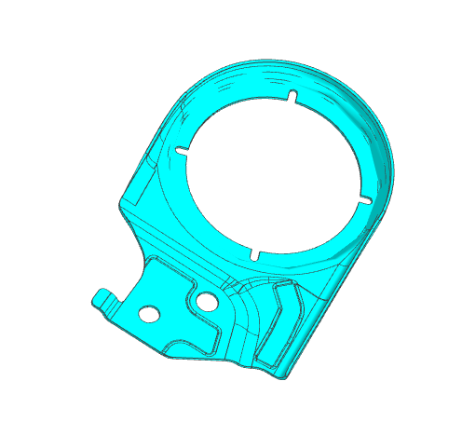
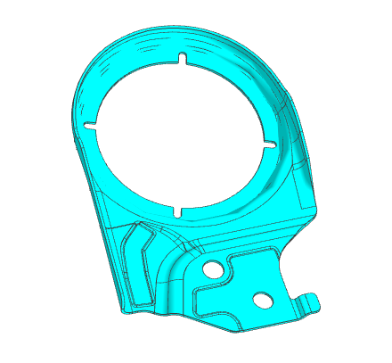
1 | 无缺料、变形、拉裂，毛刺，凹凸印等缺陷。 | 目视+直尺 | CR | 首/巡/末检 | □
2 | 表面光洁，无有害毛刺、锐边等 | 目视+手感 | MA | 首/巡/末检 | □
3 | 表面无生锈、麻斑、划伤 | 目视 | MI | 首/巡/末检 | □
致命缺陷CR；主要缺陷MA ；次要缺陷MI
二、尺寸检验
Stn NO 序号 | GENERAL NOTE 技术规范 | Checks 检查方法 | CC&SC 特性符号 | Frequency 频率
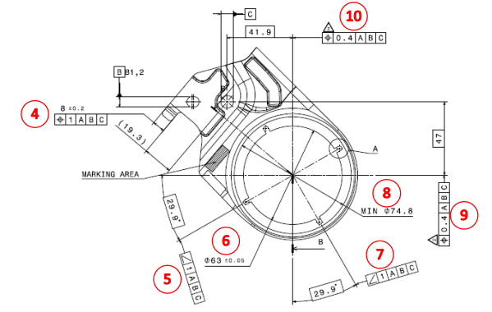
1 | Φ8.1 ++0.05/-0.08 | 通止规/卡尺 |  | 首/巡/末检
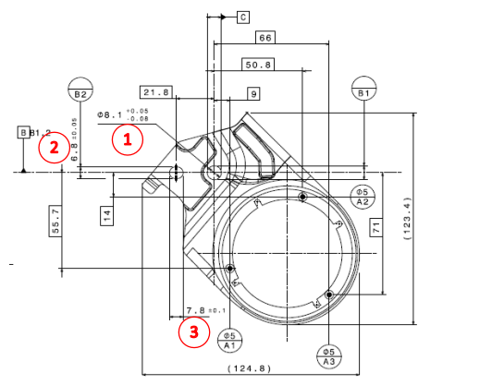
2 | 6.8 ±0.05 | 卡尺/游标卡尺 |  | 首/巡/末检
3 | R2.5 ±0.1 | R规/卡尺 |  | 首/巡/末检
4_1 | 8±0.2 | 卡尺 |  | 首/巡/末检
4_2 |  | 检具 |  | 首/巡/末检
5 |  | 检具 |  | 首/巡/末检
6 | Φ63±0.05 | 通止规/卡尺 |  | 首/巡/末检
7 |  | 检具 |  | 首/巡/末检
8 | MIN Φ74.8 | 卡尺 |  | 首/巡/末检
9 |  | 检具 |  | 首/巡/末检
10 |  | 检具 |  | 首/巡/末检
11 |  | 检具 |  | 首/巡/末检
1.首检2PCS；巡检每2小时2PCS；末检2PCS |  |  |  |  | 图纸未注公差参照 GB/T1804-m |  | ＞1000－≤2000 ＞400－≤2000 ＞120－≤400 ＞30－≤120 ＞6－≤30 ≤6 |  | ±1.2 ±0.8 ±0.5 ±0.3 ±0.2 ±0.1
2.发现任何在线的不合格品都要依据不合格品处理流程处理； |  |  |  |  | 一般角度公差±1゜
3.发现任何不合格的产品或过程必须立即报告当班班长或主管； |  |  |  |  |  |  |  |  |  | A0 | 首次发行 | 陈星伦 | 朱继斌 | 2024-07-05
4.发现任何安全隐患必须及时报告当班班长或主管。 |  |  |  |  |  |  |  |  |  | 版本 | 更改描述 | 校对 | 审核 | 日期
编制： |  | 王亮 |  |  |  | 审核： |  |  |  | 批准:

